상품제안서
아물디50ml 모기키퍼60ml 2종세트 (의약외품) | 상품코드: F26577

 |  |  |  |  |  |  | 02-412-0044 | www.easy1.co.kr
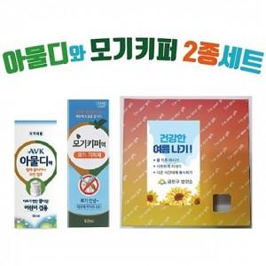

【상세/제작정보】 | <p><span style="font-size: 12pt;"><b>** 한박스 60개 / 6000원 부가세 별도</b></span></p>

【인쇄/포장옵션】 | 스티커 / 포장지포장

【공급단가】 | 수량 | 100~ | 300~ | 500~ | 1,000~ | 3,000~
*VAT별도 | 단가 | 6,240원 | 6,140원 | 6,000원 | 5,760원 | 5,520원

【상품 URL】 | https://dev.easy1.co.kr:443/src/goods_detail.php?gdno=26577

